المؤشرات الكلية

سوق العراق للاوراق المالية
جلسة الاربعاء 2025/11/5 |  |  |  | تقرير أسعار الأسهم المتداولة واخبار الشركات
الجلسة (199)

الاسهم المتداولة المدرجة و OTC |  |  | 661,398,771 |  |  | قيمة الأسهم المتداولة المدرجة و OTC |  | 1,085,311,434 |  |  | صفقات الشركات المدرجة وOTC | 1043
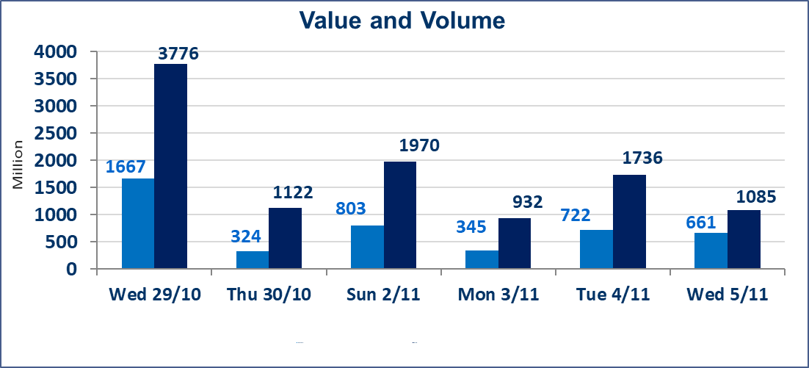
المؤشر60 ISX اليوم | 945.72 |  | نقطة |  |  | المؤشر15 ISX اليوم | 1172.62 | نقطة
المؤشر 60 ISX السابق | 954.77 |  | نقطة |  |  | المؤشر 15 ISX السابق | 1171.86 | نقطة
نسبة التغير | -0.95 |  | % |  |  | نسبة التغير | 0.06 | %
عدد النقاط | -9.05 |  | نقطة |  |  | عدد النقاط | 0.76 | نقطة

الشركات المدرجة | 104 | OTC | 11 | 115 |  | الشركات غير المتداولة المدرجة | 46 | OTC | 8 | 54
الشركات المتداولة | 43 | OTC | 2 | 45 |  | الشركات المرتفعة |  |  | 12
شركات الهيئة العامة |  |  |  | 3 |  | الشركات المنخفضة |  |  | 14
الموقوفة بقرار من هيأة الأوراق المالية |  |  |  | 12
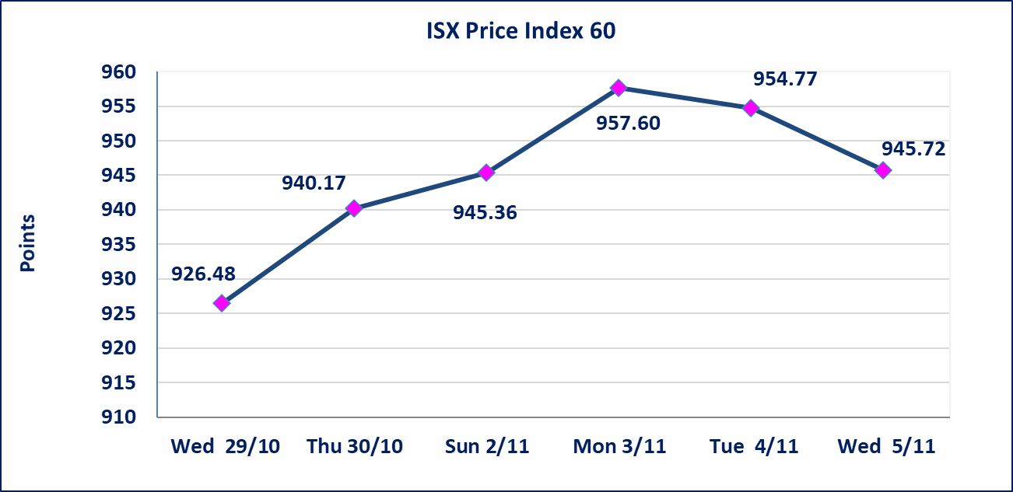
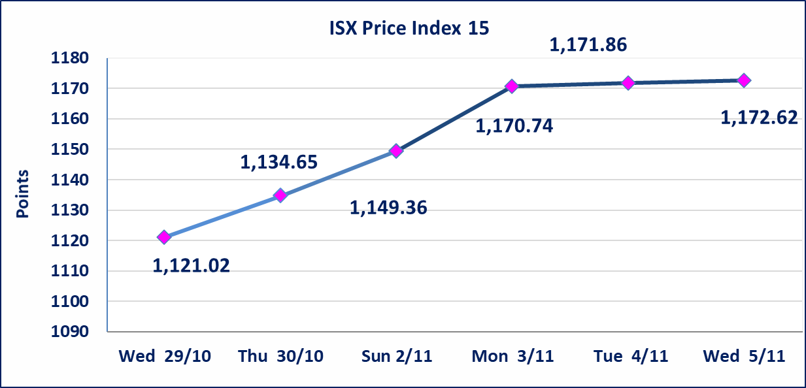

بابل للإنتاج الحيواني والنباتي(ABAP) | تم ايقاف التداول على اسهم الشركة اعتبارا من جلسة الاربعاء 2025/11/5 لعدم اجابة الشركة على الكتاب الافصاح المرسل من قبل السوق للافصاح عن اهم الاحداث الجوهرية التي أدت إلى انخفاض سعر السهم لجلستين بكامل حدود نسبة التغير لجسلتي 11/3 و 2025/11/4.
الحد الأعلى والادنى للتغير في السعر | نسبة التغير في المنصة النظامية (15%)، نسبة التغير في المنصة الثانية (20%)، نسبة التغير في المنصة الثالثة (5%) إرتفاعاً وإنخفاضاً من سعر الاغلاق السابق.
Web site : www.isx-iq.net E-mail : info-isx@isx-iq.net |  |  |  |  | 07834000034 - 07711211522 : ص . ب :3607 العلوية الهاتف |  |  |  |  |  | بغداد /الكرادة/ قرب المسرح الوطني /مجاور مصرف الخليج التجاري

نسبة التغير
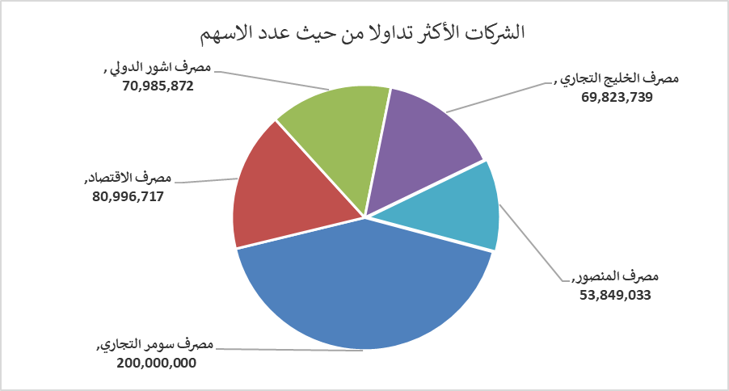
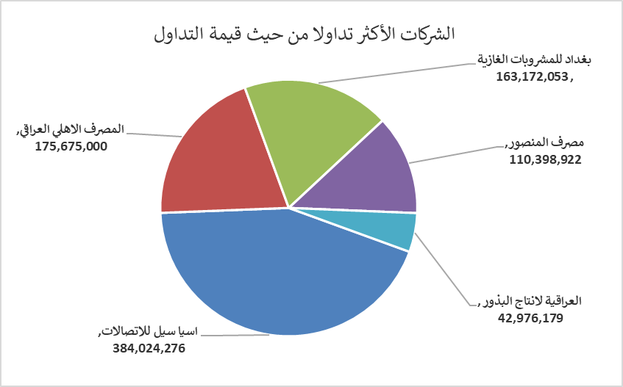
الشركات الأكثر ارتفاعاً وانخفاضاً

نسبة التغير لاسعار الاغلاق الاكثر ارتفاعاً |  |  |  | نسبة التغير لاسعار الاغلاق الاكثر انخفاضاً
اسم الشركة | اغلاق | التغير(%) | الاسهم المتداولة | اسم الشركة | اغلاق | التغير (%) | الاسهم المتداولة
مصرف الشرق الأوسط | 0.070 | 16.67 | 10,001,000 | مصرف الانصاري | 0.350 | -16.67 | 1,000,000
الصناعات الالكترونية | 1.740 | 4.82 | 4,874,538 | مصرف عبر العراق للاستثمار | 0.200 | -9.09 | 2,000,000
نقل المنتجات النفطية | 1.860 | 4.49 | 2,585,294 | البادية للنقل العام | 1.140 | -5.00 | 695,610
الامين للاستثمارات العقارية | 1.560 | 4.00 | 997,163 | فندق فلسطين | 26.600 | -5.00 | 209,613
الصناعات الكيمياوية والبلاستيكية | 1.950 | 2.63 | 300,000 | المواد الانشائية الحديثة | 0.680 | -4.23 | 450,000

الشركات الاكثر نشاطا حسب الاسهم المتداولة (حجم التداول) |  |  |  | الشركات الاكثر نشاطا حسب القيمة المتداولة
اسم الشركة | اغلاق | التغير(%) | الاسهم المتداولة | اسم الشركة | اغلاق | التغير (%) | القيمة المتداولة
مصرف سومر التجاري | 0.090 | 0.00 | 200,000,000 | اسيا سيل للاتصالات | 13.080 | 1.79 | 384,024,276
مصرف الاقتصاد | 0.250 | 0.00 | 80,996,717 | المصرف الاهلي العراقي | 4.600 | 0.22 | 175,675,000
مصرف اشور الدولي | 0.260 | 0.00 | 70,985,872 | بغداد للمشروبات الغازية | 5.060 | -3.07 | 163,172,053
مصرف الخليج التجاري | 0.270 | 0.00 | 69,823,739 | مصرف المنصور | 2.050 | -0.49 | 110,398,922
مصرف المنصور | 2.050 | -0.49 | 53,849,033 | العراقية لانتاج البذور | 5.720 | -1.55 | 42,976,179

